社員
http://localhost:8080/myapp/%E7%A4%BE%E5%93%A1
从URL直接进入画面
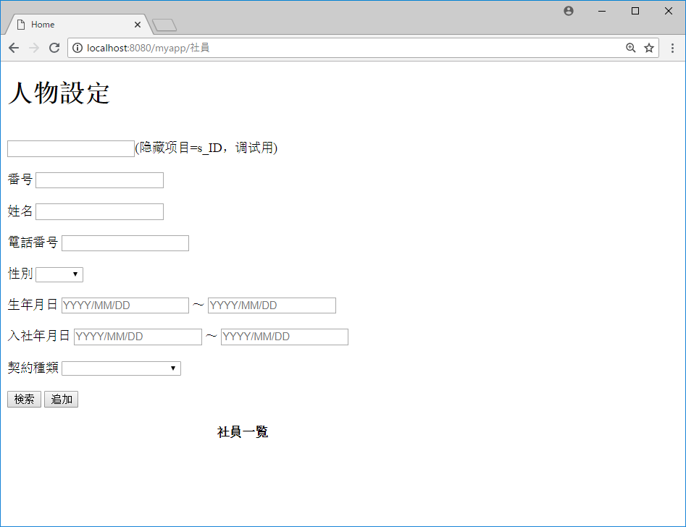

无条件，全件检索

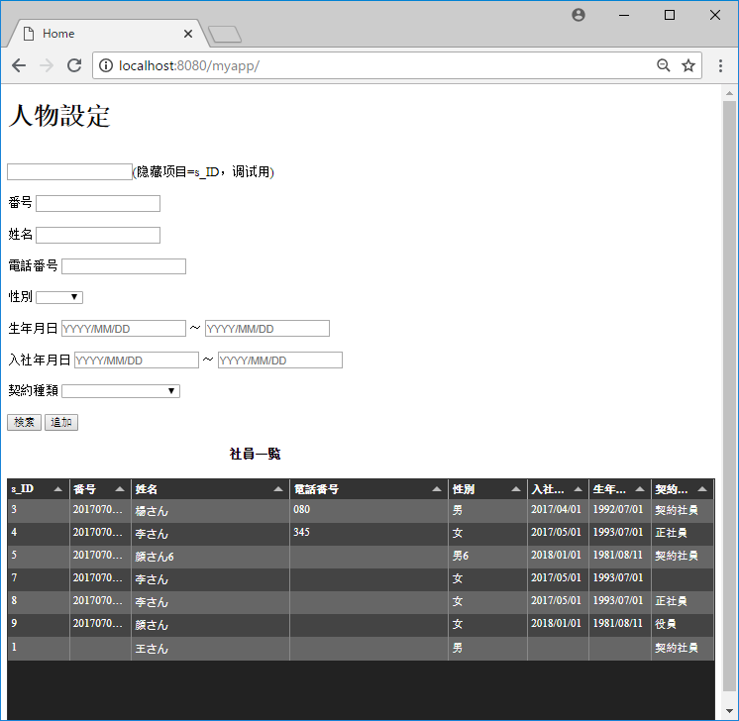

更新前，7号契约为空

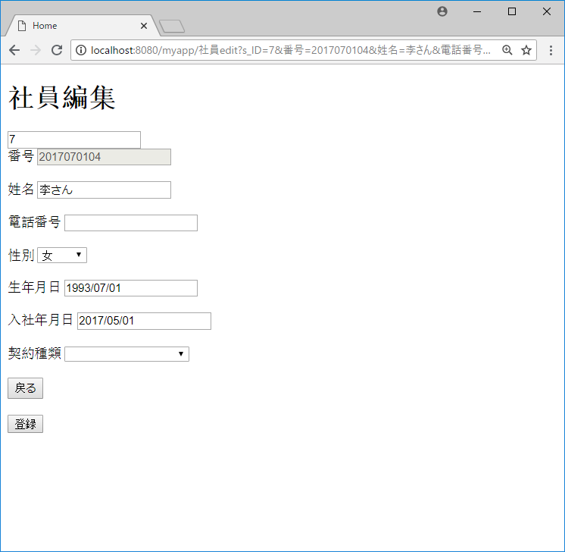

更新前，7号契约为空

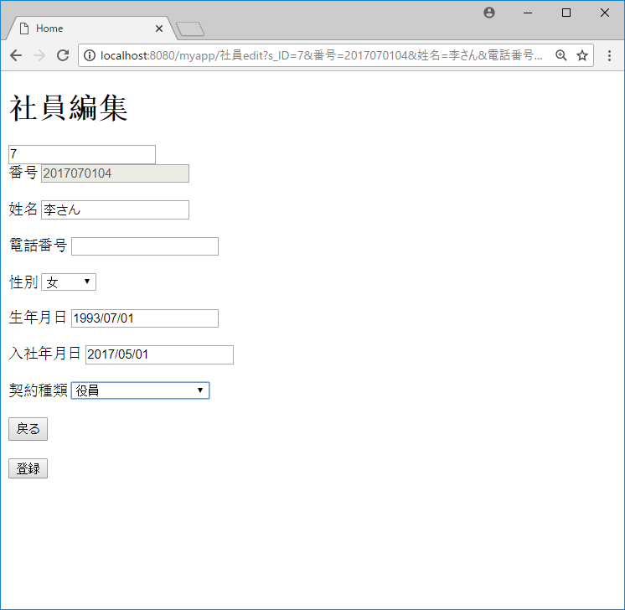

更新后，7号契约为役員

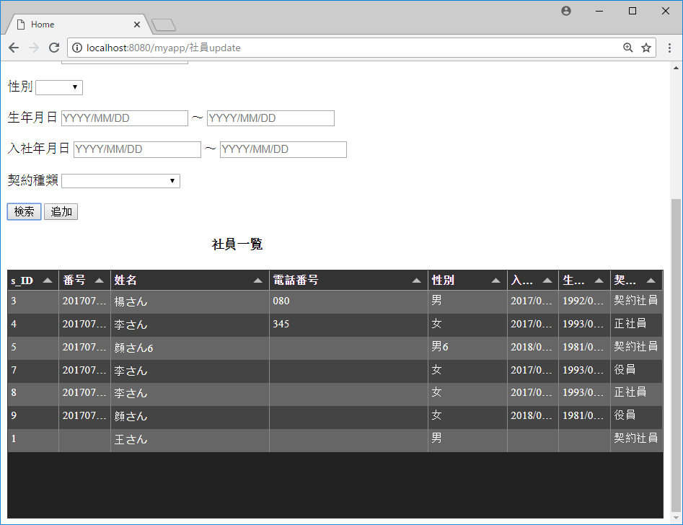

更新后，7号契约为役員

案件
从URL直接进入画面
http://localhost:8080/myapp/%E6%A1%88%E4%BB%B6

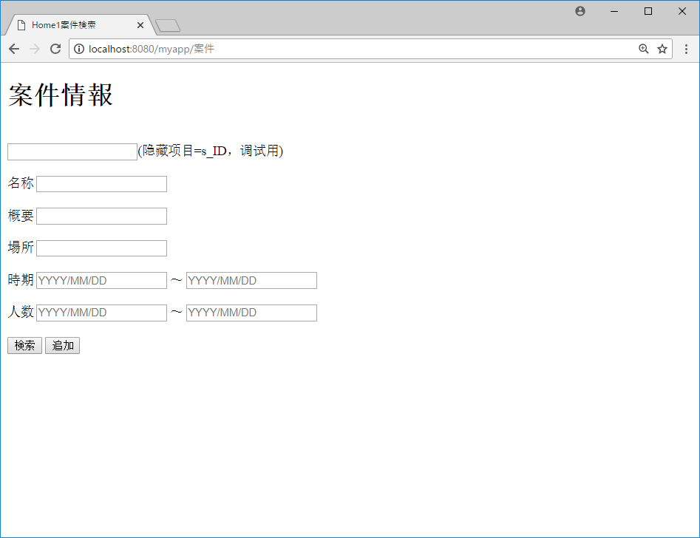

无条件，全件检索

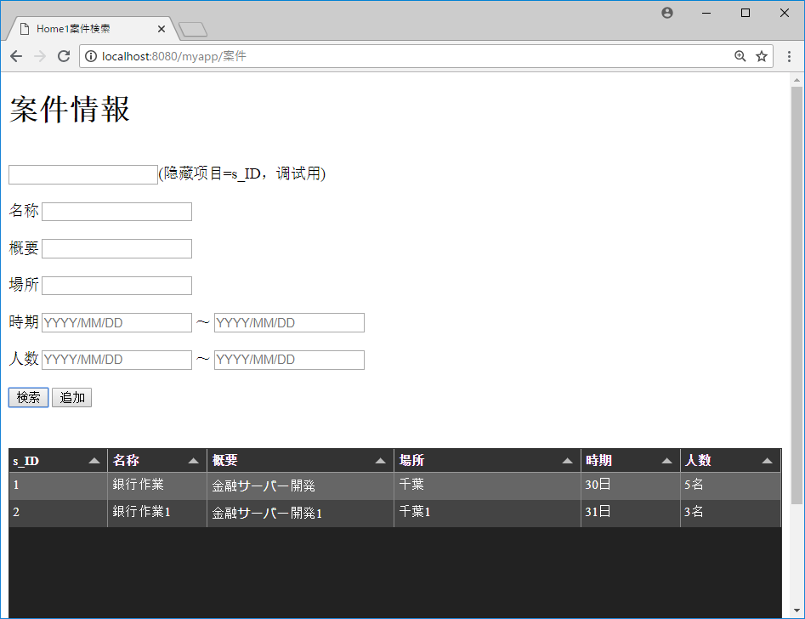

更新前，2号人数为3名

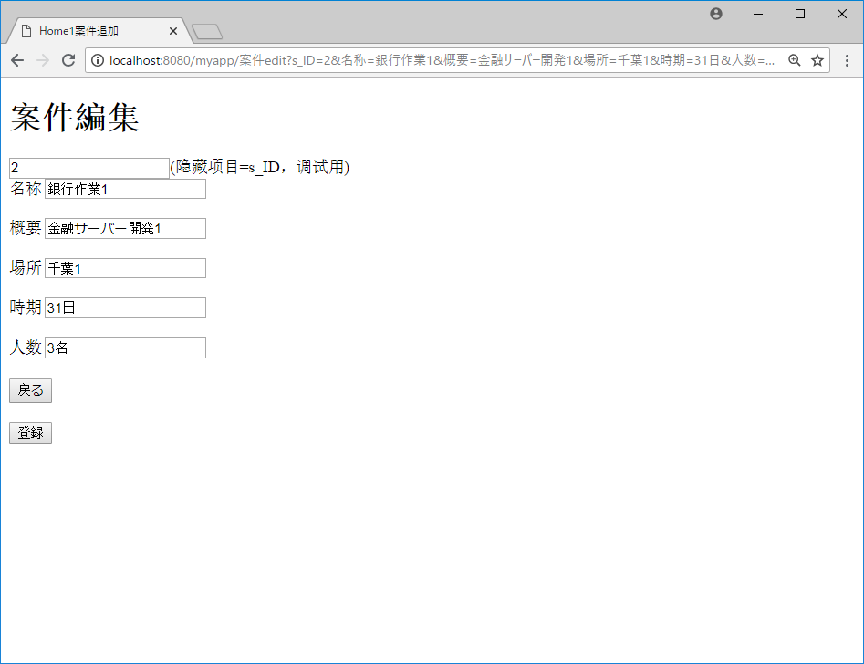

更新前，2号人数为3名



更新後，2号人数为300



更新後，2号人数为300

